Sheet1
VirtualBox ネットワーク設定

NAT接続

・外部には接続できるが、ホストOSには接続できない。

ホストオンリーネットワーク

・ホストOSには接続できるが、外部には接続できない。

■NAT接続アダプターを作成

 | １．ファイル → 環境設定

 | ２．ネットワーク → NATネットワーク → NATネットワークの追加

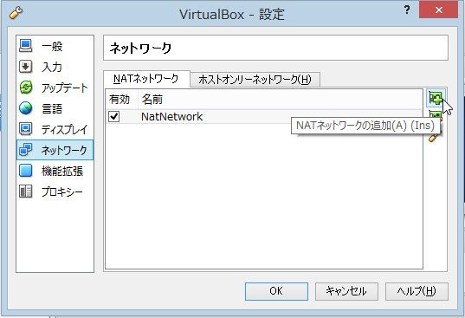

 | ３．作成したアダプターをダブルクリックし、IPアドレスを確認する。

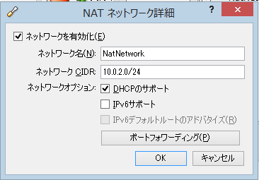

■ホストオンリーネットワーク接続アダプターの作成

 | １．ファイル → 環境設定

 | ２．ネットワーク → ホストオンリーネットワーク → ホストオンリーネットワークの追加

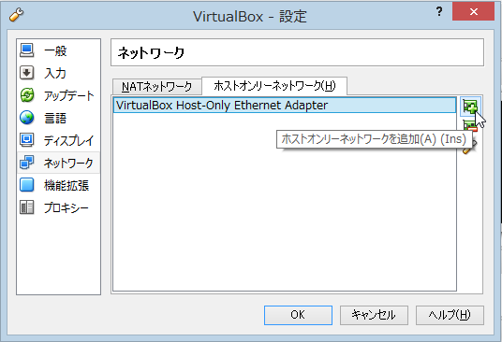

■アダプター設定

 | １．ネットワーク設定がしたいOSを右クリックし、設定をクリック

 | ２．ネットワーク → アダプター１の割り当てをNATにする。

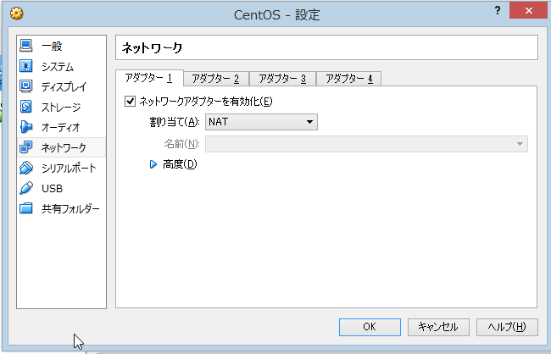

 | ３．アダプター２を選択し、ネットワークアダプターの有効化にチェックを入れる。
 | ４．アダプター２の割り当てをホストオンリーアダプターに設定する。

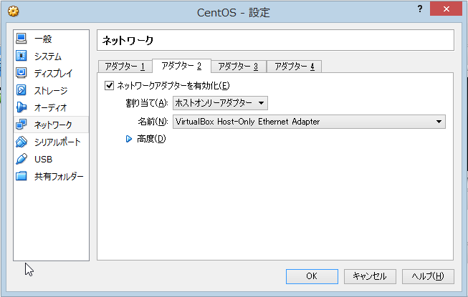

 | ５．高度な設定をクリックし、MACアドレスをメモしておく。

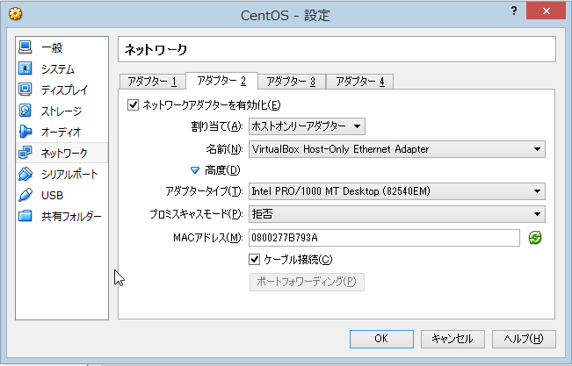

■ホストオンリーネットワークのIP固定

 | １．OSを起動し、ターミナルで ifconfig コマンドを入力しホストオンリーネットワーク接続の設定を割り出す。
これは、NAT接続の設定なのでもう一個の方が正解
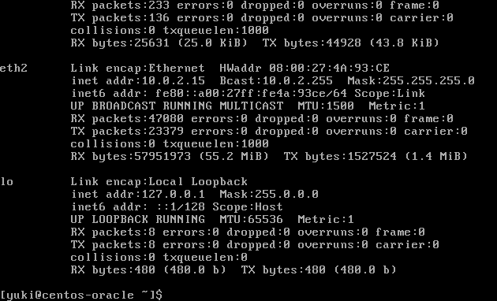

もしくは、
MACアドレスを目安にする。

 | ２．設定ファイルを作成し、以下の様に設定を記述する

 |  | vi /etc/sysconfig/network-scripts/ifcfg-eth1 | ※eth1が、ホストオンリーネットワークの場合
 |  |  | ※MACアドレスの指定は、「:」区切り。

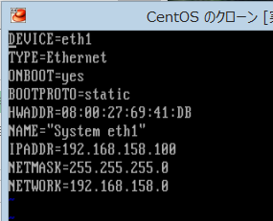
ネットワークの自動起動を有効化

IPと固定
ホストオンリーネットワークアダプター作成時に
自動採番される
MACアドレスを指定

NETWORKで指定したIPと
同じネットワーク内を指定

ホストオンリーネットワークの
IPアドレスの一番右が0のやつ

 | ３．ネットワークIFを起動する

 |  | ifup eth1

 | ４．ネットワークを再起動する。

 |  | /etc/rc.d/init.d/network restart

 | ５．ホストOSからゲストOSに接続できるかpingを飛ばしてみる。

設定ファイルで設定したIPアドレス
 |  | ping 192.168.158.100

 | ６．ゲストOSからホストOSに接続できるかpingを飛ばしてみる。

 |  | ping ホストOSのIPアドレス

 | ７．ゲストOSが外部ネットワークに接続できるか確認する。（NAT接続）

 |  | ping -c 4 www.google.com

